MAP
 |  |  | VP | FP
VN= | 3 | VP | 13 | 2 | 15 |  | VP | FP | Verdaderos positivos: la enfermedad está presente y se diagnostica al paciente como enfermo.
FN= | 2 | FN | 2 | 3 | 5 |  | FN | VN | Falsos positivos: el paciente no presen-ta la enfermedad y se le diagnostica como enfermo.
VP= | 13 | Total | 15 | 5 | 20 |  |  |  | Verdaderos negativos: la enfermedad no está presente y se diagnostica al paciente como sano.
FP= | 2 |  | VP+FN | FP+VN |  |  |  |  | Falsos negativos: la enfermedad está pre-sente y se diagnostica al paciente como sano.
 | 20

 |  |  | Sensibilidad o Recall o Tasa Positiva Verdadera
 |  |  | S=VP/(VP+FN) |  |  | 0.86666666667 |  | Sensibilidad: proporción de individuos enfermos que poseen una prueba positiva.

 |  |  | Especificidad o Tasa Negativa Verdadera
 |  |  | E=VN/(VN+FP) |  |  | 0.6 |  | Especificidad: proporción de individuos sin la enfermedad que poseen una prueba negativa o normal.

 |  |  | Valores Predictivos Positivos (Precisión)
 |  |  | VPP=VP/VP+FP |  |  | 0.86666666667

 |  |  | Valores Predictivos Negativos o Especificidad
 |  |  | VPN=VN/VN+FP |  |  | 0.6

 |  |  |  |  |  |  |  | http://www.ehu.eus/ccwintco/index.php/Matrices_de_confusi%C3%B3n_y_otros_valores_estad%C3%ADsticos
 |  |  | Precisión= | 0.86666666667
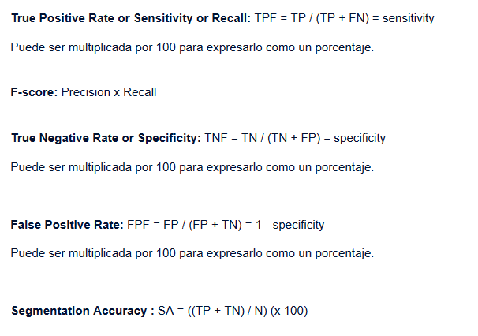
 |  |  | Recall= | 0.86666666667

 |  |  | F-Score= | 0.75111111111

 |  |  | indice de KAPA |  |  | https://www.bioestadistica.uma.es/analisis/kappa/

VN= | 0
FN= | 0
VP= | 0
FP= | 0
 | 0

suma
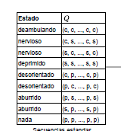
 |  |  |  |  |  |  |  |  |  |  |  | desorientado | deambular | deprimido | aburrido | nerviso
desorientado | deambular | deprimido | deambular | deprimido | desorientado | deambular | aburrido | nervioso | desorientado | nervioso | aburrido | 3 | 3 | 2 | 2 | 2
1 | 2 | 3 | 2 | 3 | 1 | 2 | 4 | 5 | 1 | 5 | 4

